Compostos poliméricos
Índice de consistência e densidade de massa

COMPOSTO | Índice de consistência (mm) |  | Densidade de massa no estado fresco (kg/m³)

CPA-01 | 153.39 |  | 1844
CPA-02a | 160.29 |  | 1709
Diferença entre compostos | 6.9 |  | 135

Espectroscopia por absorção no infravermelho

 | Espectro de transmissão no infravermelho: Amostra CPA-01 - estado endurecido |  |  |  |  |  |  | Espectro de transmissão no infravermelho: Amostra CPA-02a - estado endurecido
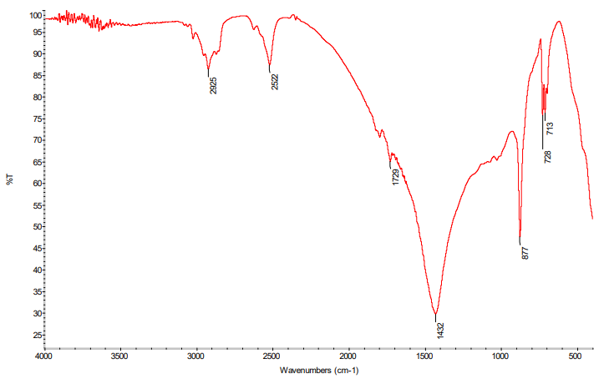
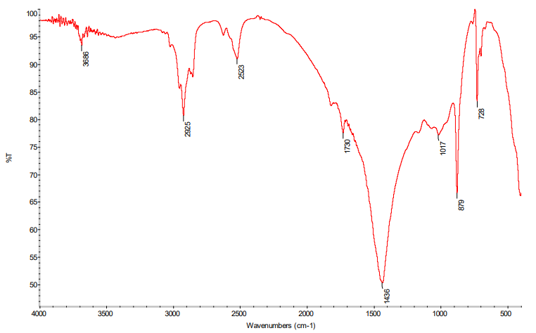

 | Espectro de transmissão no infravermelho: Amostra CPA-01 - extraída da embalagem |  |  |  |  |  |  | Espectro de transmissão no infravermelho: Amostra CPA-02a - extraída da embalagem

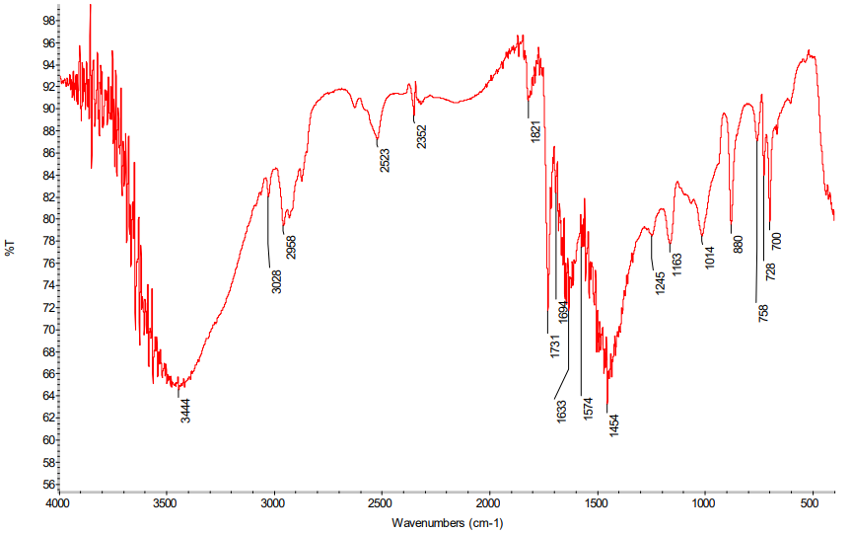
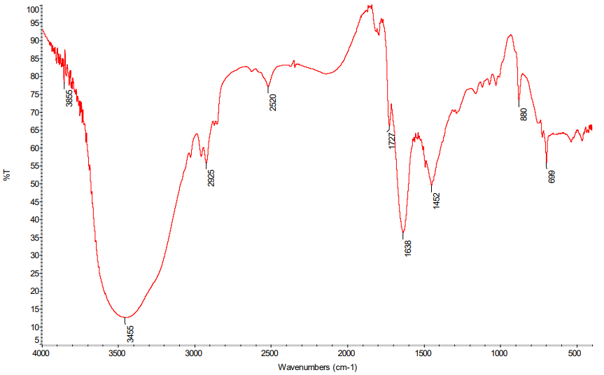

Análise termogravimétrica

Resultados em estado fresco composto CPA-01 |  |  |  |  | Resultados em estado fresco composto CPA-02a

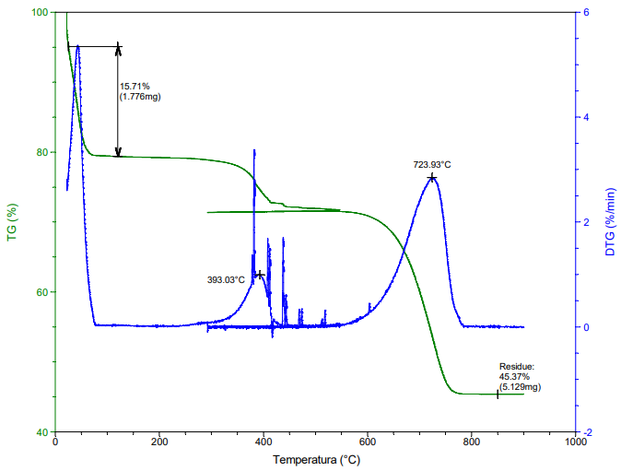
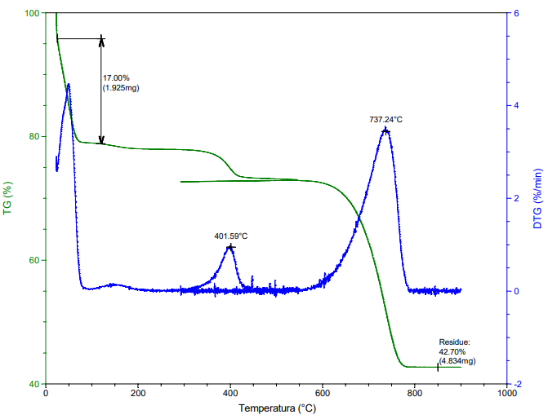

 |  |  | Intervalo de temperatura | Perda de massa (%) |  | Percentuais máximos de perda de massa da NBR 16590 (%)
 |  |  |  | CPA-01 | CPA-02
 |  |  | 25 a 102° C | 15.71 | 17 | 18
 |  |  | Resíduo a 850° C | 45.37 | 42.7 | 52

Resultados em estado endurecido composto CPA-01 |  |  |  |  | Resultados em estado endurecido composto CPA-02a

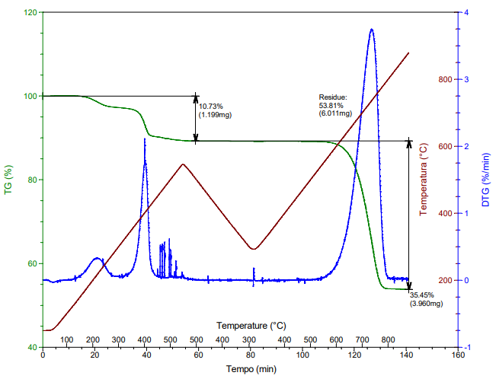
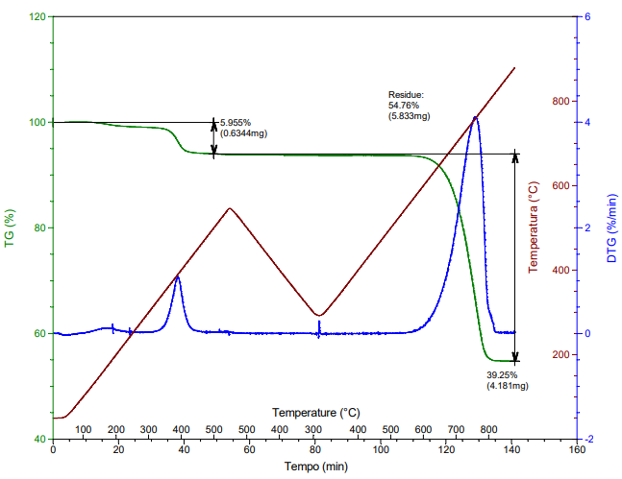

 |  |  | Intervalo de temperatura | Perda de massa (%) |  | Percentuais máximos de perda de massa da NBR 16590 (%)
 |  |  |  | CPA-01 | CPA-02
 |  |  | 25 a 102° C | 0.07 | 0.01 | 18
 |  |  | Resíduo a 850° C | 53.81 | 54.76 | 52

Calorimetria exploratória diferencial

 | Curvas DSC: amostra CPA-01 em estado endurecido |  |  |  |  |  |  |  |  |  |  | Curvas DSC: amostra CPA-02a em estado endurecido

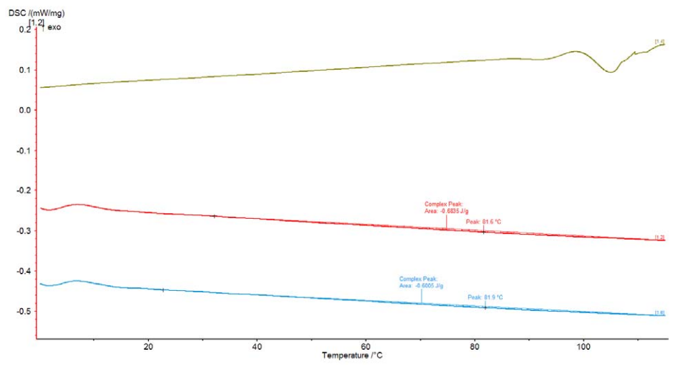
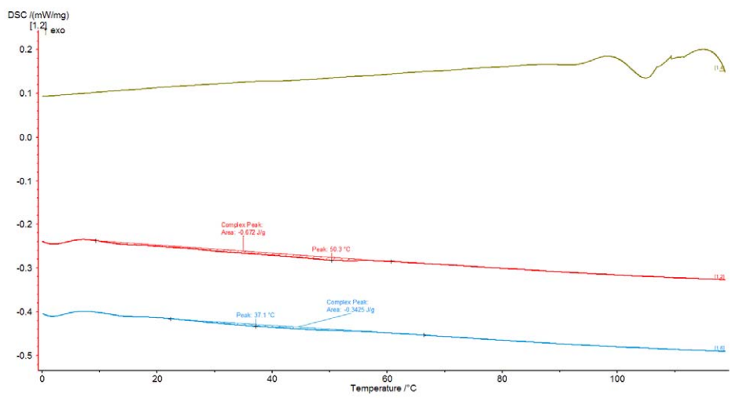

 |  |  |  |  |  |  | Amostra | Segundo aquecimento
 |  |  |  |  |  |  |  | Tm (°C) | ∆H (J/g)
 |  |  |  |  |  |  | CPA-01 | 81.9 | -0.6005
 |  |  |  |  |  |  | CPA-02a | 37.1 | -0.3425

 | Curvas DSC: amostra CPA-01 extraída da embalagem |  |  |  |  |  |  |  |  |  |  | Curvas DSC: amostra CPA-02a extraída da embalagem

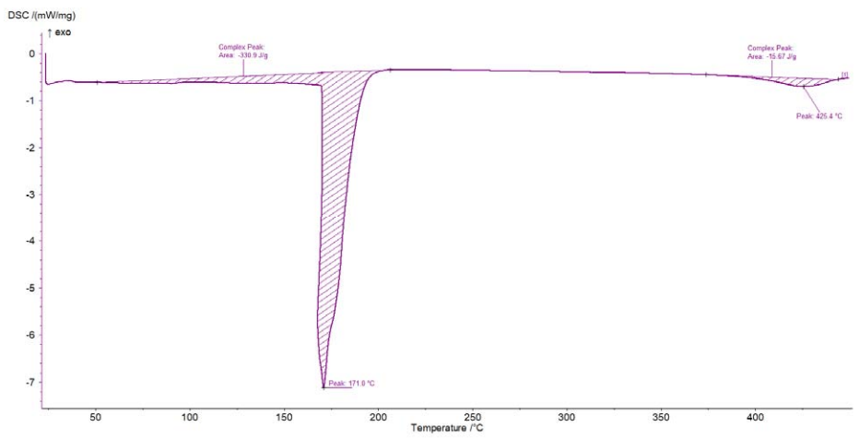
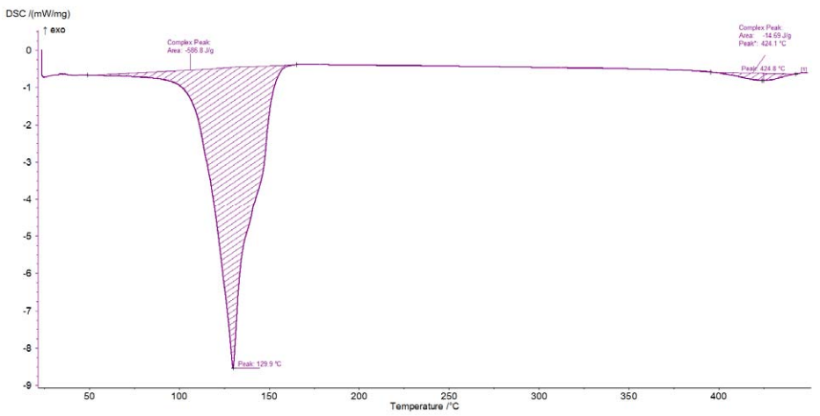

 |  |  |  |  |  |  | Amostra | Primeiro pico observado |  | Segundo pico observado
 |  |  |  |  |  |  |  | Tm (°C) | ∆H (J/g) | Tm (°C) | ∆H (J/g)
 |  |  |  |  |  |  | CPA-01 | 171 | -330.9 | 425.4 | -15.67
 |  |  |  |  |  |  | CPA-02a | 129.9 | -586.8 | 424.8 | -14.69

Resistência à compressão

CPA-01 - 14 dias
CP | Área (mm²) | Carga (N) | Tensão (MPa) | Tensão (MPa) | D. Pad. (MPa) | C. V. (%) | Módulo estimado 20-30% (MPa) | Módulo (MPa) | D. Pad. (MPa) | C. V. (%)

1 | 230 | 753.94 | 3.28 | 3.1 | 0.77 | 24.7 | 52.17 | 47.39 | 9.21 | 19.44
2 | 229 | 604.72 | 2.64 |  |  |  | 41.68
3 | 231 | 543.94 | 2.35 |  |  |  | 36.22
4 | 227 | 949.93 | 4.19 |  |  |  | 51.93
5 | 227 | 853.64 | 3.76 |  |  |  | 61.04
6 | 220 | 525.5 | 2.39 |  |  |  | 41.28

CPA-02a - 14 dias
CP | Área (mm²) | Carga (N) | Tensão (MPa) | Tensão (MPa) | D. Pad. (MPa) | C. V. (%) | Módulo estimado 20-30% (MPa) | Módulo (MPa) | D. Pad. (MPa) | C. V. (%)

1 | 228 | 342.14 | 1.50 | 1.57 | 0.09 | 5.71 | 25.03 | 25.16 | 3.44 | 13.69
2 | 224 | 323.02 | 1.44 |  |  |  | 21.43
3 | 223 | 347.94 | 1.56 |  |  |  | 27.63
4 | 225 | 350.33 | 1.56 |  |  |  | 23.11
5 | 222 | 368.77 | 1.66 |  |  |  | 23.04
6 | 227 | 377.99 | 1.67 |  |  |  | 30.69

CPA-02b - 14 dias
CP | Área (mm²) | Carga (N) | Tensão (MPa) | Tensão (MPa) | D. Pad. (MPa) | C. V. (%) | Módulo estimado 20-30% (MPa) | Módulo (MPa) | D. Pad. (MPa) | C. V. (%)

1 | 223 | 354.77 | 1.59 | 1.71 | 0.11 | 6.21 | 43.21 | 41.16 | 12.19 | 29.61
2 | 224 | 366.04 | 1.63 |  |  |  | 25.86
3 | 223 | 419.31 | 1.88 |  |  |  | 28.44
4 | 223 | 372.53 | 1.67 |  |  |  | 42.09
5 | 224 | 400.19 | 1.78 |  |  |  | 57.43
6 | 225 | 387.90 | 1.73 |  |  |  | 49.95

CPA-01 - 28 dias
CP | Área (mm²) | Carga (N) | Tensão (MPa) | Tensão (MPa) | D. Pad. (MPa) | C. V. (%) | Módulo estimado 20-30% (MPa) | Módulo (MPa) | D. Pad. (MPa) | C. V. (%)

1 | 228 | 1505.14 | 6.61 | 7.37 | 0.47 | 6.39 | 126.29 | 140.63 | 19.15 | 13.62
2 | 222 | 1566.95 | 7.07 |  |  |  | 130.40
3 | 233 | 1777.28 | 7.63 |  |  |  | 130.24
4 | 222 | 1760.21 | 7.94 |  |  |  | 169.94
5 | 223 | 1691.92 | 7.59 |  |  |  | 159.90
6 | 226 | 1665.63 | 7.36 |  |  |  | 127.00

CPA-02a - 28 dias
CP | Área (mm²) | Carga (N) | Tensão (MPa) | Tensão (MPa) | D. Pad. (MPa) | C. V. (%) | Módulo estimado 20-30% (MPa) | Módulo (MPa) | D. Pad. (MPa) | C. V. (%)

1 | 225 | 961.88 | 4.28 | 4.50 | 0.24 | 5.27 | 81.68 | 83.93 | 6.94 | 8.27
2 | 222 | 930.47 | 4.19 |  |  |  | 71.60
3 | 224 | 1085.83 | 4.84 |  |  |  | 83.19
4 | 223 | 1007.30 | 4.51 |  |  |  | 90.73
5 | 226 | 1024.71 | 4.54 |  |  |  | 88.72
6 | 220 | 1017.54 | 4.64 |  |  |  | 87.66

CPA-02b - 28 dias
CP | Área (mm²) | Carga (N) | Tensão (MPa) | Tensão (MPa) | D. Pad. (MPa) | C. V. (%) | Módulo estimado 20-30% (MPa) | Módulo (MPa) | D. Pad. (MPa) | C. V. (%)

1 | 220 | 818.47 | 3.73 | 3.64 | 0.24 | 6.70 | 68.32 | 94.90 | 27.09 | 28.54
2 | 220 | 819.84 | 3.73 |  |  |  | 91.64
3 | 215 | 815.74 | 3.79 |  |  |  | 65.68
4 | 217 | 832.81 | 3.84 |  |  |  | 129.89
5 | 214 | 760.77 | 3.56 |  |  |  | 124.01
6 | 219 | 697.26 | 3.18 |  |  |  | 89.85

CPA-01 - 56 dias
CP | Área (mm²) | Carga (N) | Tensão (MPa) | Tensão (MPa) | D. Pad. (MPa) | C. V. (%) | Módulo estimado 20-30% (MPa) | Módulo (MPa) | D. Pad. (MPa) | C. V. (%)

1 | 225 | 1518.12 | 6.73 | 6.79 | 0.12 | 1.76 | 183.53 | 171.20 | 27.23 | 15.91
2 | 230 | 1614.41 | 7.03 |  |  |  | -
3 | 232 | 1568.31 | 6.77 |  |  |  | 186.05
4 | 225 | 1513.00 | 6.73 |  |  |  | 156.84
5 | 229 | 1533.48 | 6.71 |  |  |  | 130.83
6 | 222 | 1506.51 | 6.80 |  |  |  | 198.73

CPA-02a - 56 dias
CP | Área (mm²) | Carga (N) | Tensão (MPa) | Tensão (MPa) | D. Pad. (MPa) | C. V. (%) | Módulo estimado 20-30% (MPa) | Módulo (MPa) | D. Pad. (MPa) | C. V. (%)

1 | 227 | 971.79 | 4.28 | 4.62 | 0.27 | 5.92 | 73.38 | 91.46 | 23.75 | 25.97
2 | 225 | 1015.83 | 4.52 |  |  |  | 83.41
3 | 224 | 1090.96 | 4.87 |  |  |  | 132.52
4 | 224 | 1068.08 | 4.77 |  |  |  | 77.08
5 | 226 | 983.05 | 4.35 |  |  |  | 74.81
6 | 229 | 1125.44 | 4.92 |  |  |  | 107.56

CPA-02b - 56 dias
CP | Área (mm²) | Carga (N) | Tensão (MPa) | Tensão (MPa) | D. Pad. (MPa) | C. V. (%) | Módulo estimado 20-30% (MPa) | Módulo (MPa) | D. Pad. (MPa) | C. V. (%)

1 | 213 | 812.67 | 3.82 | 3.88 | 0.12 | 3.22 | 149.14 | 116.36 | 19.18 | 16.48
2 | 214 | 818.81 | 3.83 |  |  |  | 96.50
3 | 211 | 863.54 | 4.09 |  |  |  | 115.62
4 | 210 | 784.67 | 3.73 |  |  |  | 116.11
5 | 211 | 814.72 | 3.86 |  |  |  | 98.17
6 | 211 | 834.86 | 3.95 |  |  |  | 122.61

CPA-01 - 84 dias
CP | Área (mm²) | Carga (N) | Tensão (MPa) | Tensão (MPa) | D. Pad. (MPa) | C. V. (%) | Módulo estimado 20-30% (MPa) | Módulo (MPa) | D. Pad. (MPa) | C. V. (%)

1 | 215 | 1530.07 | 7.12 | 7.12 | 0.24 | 3.34 | 123.85 | 159.72 | 22.10 | 13.84
2 | 215 | 1617.14 | 7.53 |  |  |  | 181.25
3 | 219 | 1513.34 | 6.92 |  |  |  | 141.44
4 | 216 | 1477.48 | 6.85 |  |  |  | 170.44
5 | 215 | 1540.31 | 7.15 |  |  |  | 169.20
6 | 214 | 1532.46 | 7.15 |  |  |  | 172.11

CPA-02a - 84 dias
CP | Área (mm²) | Carga (N) | Tensão (MPa) | Tensão (MPa) | D. Pad. (MPa) | C. V. (%) | Módulo estimado 20-30% (MPa) | Módulo (MPa) | D. Pad. (MPa) | C. V. (%)

1 | 217 | 1117.59 | 5.16 | 5.26 | 0.25 | 4.73 | 110.32 | 124.96 | 21.33 | 17.07
2 | 215 | 1071.83 | 4.98 |  |  |  | 122.50
3 | 213 | 1092.32 | 5.13 |  |  |  | 132.44
4 | 216 | 1115.54 | 5.16 |  |  |  | 124.30
5 | 218 | 1205.69 | 5.54 |  |  |  | 161.28
6 | 214 | 1197.49 | 5.60 |  |  |  | 98.91

CPA-02b - 84 dias
CP | Área (mm²) | Carga (N) | Tensão (MPa) | Tensão (MPa) | D. Pad. (MPa) | C. V. (%) | Módulo estimado 20-30% (MPa) | Módulo (MPa) | D. Pad. (MPa) | C. V. (%)

1 | 207 | 810.28 | 3.91 | 4.47 | 0.42 | 9.49 | 120.53 | 160.48 | 50.66 | 31.57
2 | 211 | 858.76 | 4.06 |  |  |  | 85.01
3 | 213 | 933.20 | 4.37 |  |  |  | 153.39
4 | 212 | 1022.66 | 4.82 |  |  |  | 213.67
5 | 211 | 1038.03 | 4.92 |  |  |  | 183.67
6 | 215 | 1024.71 | 4.76 |  |  |  | 206.58

CPA-01 - 112 dias
CP | Área (mm²) | Carga (N) | Tensão (MPa) | Tensão (MPa) | D. Pad. (MPa) | C. V. (%) | Módulo estimado 20-30% (MPa) | Módulo (MPa) | D. Pad. (MPa) | C. V. (%)

1 | 213 | 1272.61 | 5.96 | 6.74 | 0.44 | 6.57 | 108.38 | 149.46 | 26.06 | 17.44
2 | 213 | 1403.05 | 6.57 |  |  |  | 166.01
3 | 214 | 1434.80 | 6.69 |  |  |  | 171.90
4 | 214 | 1500.70 | 7.00 |  |  |  | 168.60
5 | 218 | 1551.24 | 7.12 |  |  |  | 155.40
6 | 210 | 1491.83 | 7.10 |  |  |  | 126.45

CPA-02a - 112 dias
CP | Área (mm²) | Carga (N) | Tensão (MPa) | Tensão (MPa) | D. Pad. (MPa) | C. V. (%) | Módulo estimado 20-30% (MPa) | Módulo (MPa) | D. Pad. (MPa) | C. V. (%)

1 | 210 | 1208.76 | 5.75 | 5.62 | 0.32 | 5.73 | 110.60 | 134.88 | 36.37 | 26.97
2 | 221 | 1329.29 | 6.03 |  |  |  | 188.51
3 | 219 | 1208.08 | 5.53 |  |  |  | 143.10
4 | 212 | 1243.59 | 5.86 |  |  |  | 109.71
5 | 216 | 1156.17 | 5.35 |  |  |  | 94.25
6 | 209 | 1082.76 | 5.18 |  |  |  | 163.12

CPA-02b - 112 dias
CP | Área (mm²) | Carga (N) | Tensão (MPa) | Tensão (MPa) | D. Pad. (MPa) | C. V. (%) | Módulo estimado 20-30% (MPa) | Módulo (MPa) | D. Pad. (MPa) | C. V. (%)

1 | 214 | 847.84 | 3.97 | 4.28 | 0.26 | 6.19 | 75.81 | 103.11 | 17.99 | 17.45
2 | 221 | 916.47 | 4.15 |  |  |  | 122.39
3 | 227 | 911.01 | 4.02 |  |  |  | 98.08
4 | 219 | 971.79 | 4.45 |  |  |  | 109.31
5 | 212 | 942.42 | 4.44 |  |  |  | 120.93
6 | 215 | 994.66 | 4.62 |  |  |  | 92.13

Perda de massa

 |  | CPs (25x50 mm)

Período (dias) | CPA-01 |  |  | CPA-02a |  |  | CPA-02b
 | Redução da massa |  |  | Redução da massa |  |  | Redução da massa
 | Média (%) | D. Padr. (%) | C.V. (%) | Média (%) | D. Padr. (%) | C.V. (%) | Média (%) | D. Padr. (%) | C.V. (%)
3 a 7 | -2.83 | 0.81 | -28.62 | -7.58 | 1.21 | -15.95 | -7.95 | 1.27 | -16.01
7 a 14 | -1.14 | 0.11 | -9.41 | -2.77 | 0.19 | -6.86 | -2.14 | 0.27 | -12.75
14 a 28 | -0.43 | 0.05 | -11.69 | -0.8 | 0.08 | -10.55 | -0.35 | 0.07 | -18.73
28 a 56 | -0.08 | 0.01 | -14.72 | -0.12 | 0.03 | -24.92 | -0.05 | 0.02 | -37.43
56 a 84 | -0.02 | 0.02 | -91.84 | -0.07 | 0.02 | -27.89 | -0.04 | 0.03 | -76.83
84 a 112 | -0.03 | 0.02 | -60.51 | -0.05 | 0.03 | -55.99 | -0.03 | 0.02 | -68.19

Perda de massa

Idade (dias) | CPA-01 |  |  | CPA-02a |  |  | CPA-02b
 | Densidade relativa |  |  | Densidade relativa |  |  | Densidade relativa
 | Média (adim) | D. Padrão (adim) | C.V. (%) | Média (adim) | D. Padrão (adim) | C.V. (%) | Média (adim) | D. Padrão (adim) | C.V. (%)
14 | 1.874 | 0.01 | 0.58 | 1.736 | 0.01 | 0.49 | 1.768 | 0.02 | 0.98
28 | 1.883 | 0 | 0.15 | 1.738 | 0.01 | 0.32 | 1.765 | 0 | 0.03
56 | 1.86 | 0.01 | 0.45 | 1.695 | 0.01 | 0.39 | 1.76 | 0 | 0.16
84 | 1.855 | 0.01 | 0.49 | 1.71 | 0 | 0.18 | 1.756 | 0.01 | 0.35
112 | 1.855 | 0.02 | 0.85 | 1.711 | 0.01 | 0,64 | 1.745 | 0.01 | 0.54

Resistência à tração

 | CP | Dimensões (mm) |  |  |  |  |  | Módulo (MPa) |  |  | Tensão (MPa) |  |  | Deformação (%)
 |  | CPA-01 |  | CPA-02a |  | CPA-02b
 |  | Largura | espessura | Largura | espessura | Largura | espessura | CPA-01 | CPA-02a | CPA-02b | CPA-01 | CPA-02a | CPA-02b | CPA-01 | CPA-02a | CPA-02b
 | 1 | 13.203 | 2.738 | 13.131 | 2.562 | 13.222 | 2.627 | 191.8 | - | 1030.4 | 1.04 | 1.07 | 2.77 | 1.24 | 0.44 | 0.56
 | 2 | 13.138 | 2.674 | 13.207 | 2.507 | 13.488 | 2.535 | 163.07 | 395.91 | 1952.26 | 1.12 | 1.44 | 3.09 | 1.8 | 0.84 | 0.43
 | 3 | 13.35 | 2.664 | 13.338 | 2.598 | 13.469 | 2.458 | 239.98 | 271.59 | 1816.83 | 1.22 | 1.02 | 3.22 | 1.42 | 0.7 | 0.44
 | 4 | 13.424 | 2.713 | 13.378 | 2.491 | 13.555 | 2.476 | 207.09 | 356.86 | 819.2 | 0.93 | 1.42 | 2 | 1.5 | 0.97 | 0.45
 | 5 | 13.399 | 2.614 | 13.18 | 2.539 | 13.251 | 2.432 | 200,17* | 281.53 | 802.1 | 0,29* | 0.94 | 1.65 | 0,91* | 0.72 | 0.42
 | Média | 13.30 | 2.68 | 13.25 | 2.54 | 13.40 | 2.51 | 200.49 | 326.47 | 1284.16 | 1.08 | 1.18 | 2.55 | 1.49 | 0.73 | 0.46
 | D. Pad. | 0.13 | 0.05 | 0.11 | 0.04 | 0.15 | 0.08 | 32.04 | 59.94 | 557.46 | 0.12 | 0.23 | 0.69 | 0.23 | 0.2 | 0.06
 | C. V. (%) | 0.95 | 1.79 | 0.80 | 1.69 | 1.12 | 3.11 | 15.98 | 18.36 | 43.41 | 11.11 | 19.93 | 27.08 | 15.44 | 26.79 | 12.39

Resistência à flexão

 | CP | Dimensões (mm) |  |  |  |  |  | Módulo de flexão (MPa) |  |  | Resistência à flexão (MPa)
 |  | CPA-01 |  | CPA-02a |  | CPA-02b
 |  | Largura | espessura | Largura | espessura | Largura | espessura | CPA-01 | CPA-02a | CPA-02b | CPA-01 | CPA-02a | CPA-02b
 | 1 | 12.934 | 3.031 | 13.131 | 2.552 | 12.963 | 2.627 | 268.58 | 712.65 | 1441.13 | 2.28 | 2.32 | 2.69
 | 2 | 12.829 | 3.073 | 13.015 | 2.539 | 12.89 | 2.575 | 281.77 | 735.86 | 2050.37 | 2.27 | 2.53 | 3.21
 | 3 | 12.737 | 3.007 | 13.075 | 2.531 | 12.815 | 2.595 | 195.42 | 877.04 | 1555.76 | 2.35 | 2.5 | 2.28
 | 4 | 12.848 | 2.968 | 12.992 | 2.535 | 12.924 | 2.566 | 1551,48* | 894.08 | 1608.74 | 0,25* | 2.26 | 2.1
 | 5 | 12.798 | 2.924 | 13.035 | 2.498 | 12.88 | 2.622 | 331.13 | 1142.03 | 1673.07 | 2.19 | 2.55 | 2.57
 | Média | 12.83 | 3.00 | 13.05 | 2.53 | 12.89 | 2.60 | 269.23 | 872.33 | 1665.81 | 2.27 | 2.43 | 2.57
 | D. pad. | 0.07 | 0.05 | 0.05 | 0.02 | 0.05 | 0.02 | 56.09 | 171.29 | 231.19 | 0.07 | 0.13 | 0.43
 | C. V. (%) | 0.51 | 1.70 | 0.38 | 0.71 | 0.38 | 0.92 | 20.83 | 19.64 | 13.88 | 3.08 | 5.45 | 16.61

